填寫說明
「財產保管單」填寫操作說明
一、表格填寫說明：
(一)電子檔綠色網底儲存格請勿填寫，簽名欄位請於紙本親簽。
(二)「單位英文代號」、「中文財產名稱」及「質料」請以下拉式選單點選。
(三)「中文財產名稱」填報方式如下：
1. 請於該欄位下方空白儲存格點兩下；
2. 輸入財產名稱關鍵字，例如「電腦」；
3. 點選下拉式選單，自動篩出含關鍵字的所有財產名稱清單；
4. 選擇符合之中文財產名稱；
5. 表單即可自動帶出對應之「設備代號」。
6. 請務必依照上述操作步驟帶出「設備代號」。
(四)表格內所有白底欄位皆須填寫，請勿空白。
(五)規格尺寸型號：
1. 電腦主機請務必填入「中央處理器 (CPU)、記憶體 (DRAM)、硬碟 (HDD/SSD)」，例如：「i7-1165G7/8GB/1TB/512GB SSD」；
2.如有安裝獨立顯示卡 (GPU)，請一併填寫，例如：「i7-1165G7/8GB/1TB/512GB SSD/RTX4060」
3. 螢幕請務必填寫尺寸及型號；
4. 其他財產名稱若與系統內建名稱不完全相符，請於此欄位中加註正確名稱或說明。
(六)經費來源為科技部者，請於儲存格內填寫計畫案名稱前4~6字即可，例如：「發展具備…」。

二、下拉式選單儲存格操作說明：

(一)選擇單位英文代碼：
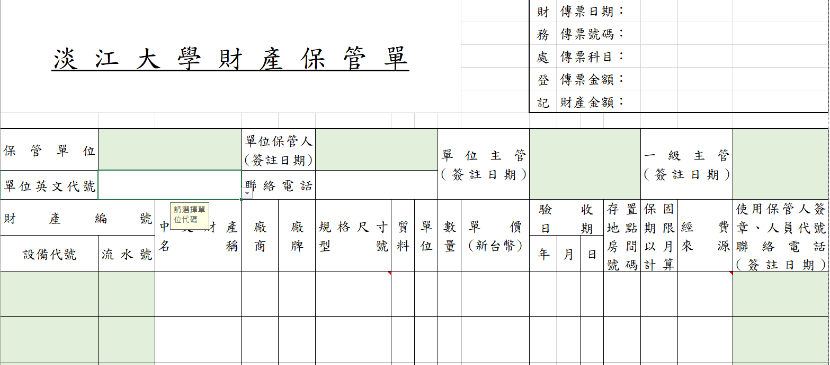
步驟1：點選下拉式選單，選擇單位英文代號，直接帶出單位中文名稱。

(二)選擇中文財產名稱：
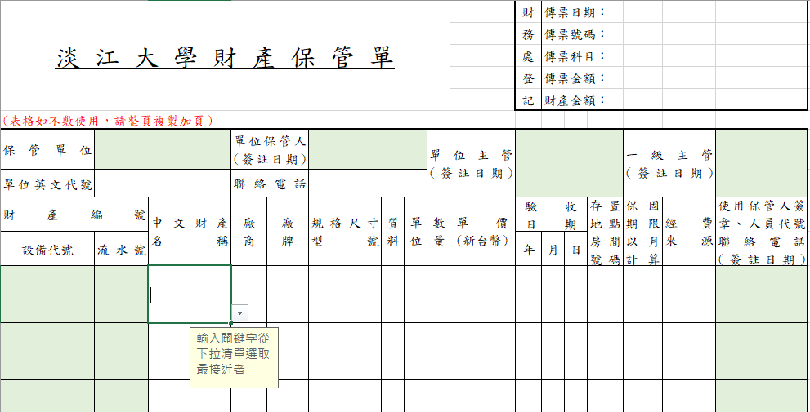

步驟2： 滑鼠點兩下，輸入關鍵字， 點選下拉式選單，選擇中文財產名稱，直接產生設備代號。

(三)選擇財產質料：
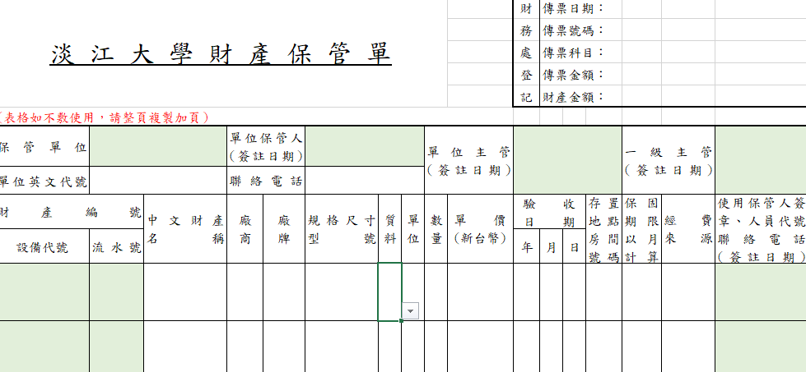

步驟3：點選下拉式選單，將選單拉到最上方，選擇財產質料。

三、若保管單有2頁以上者，請將於列印→設定：「列印使用中的工作表」點選下拉選單，勾選「V忽略列印區域」，即可列印所有頁面。
四、物品/財產保管單填寫完成後，請務必列印紙本一式3份經主管簽章後，附於核銷粘存單後，並請務必將電子檔E-mail（檔名：單位簡稱_日期_金額，Ex:境輔_1101215_37,000）至本組各分區承辦人員信箱，，謝謝！

